Bon de commande
 |  | 1820 GUIMOND ST-PAULIN |  |  |  | COMMANDE D'ACHAT
 |  | J0K 3G0 |  |  |  |  | PO#
 |  | 819 268-2206 |  |  |  |  | DATE
 |  |  |  |  |  |  | DATE REQUISE

 | A/TO |  | SHIP TO
 |  |  | EXPEDIEZ A

 | TEL: |  | TEL:
 | EMAIL |  | EMAIL

QUANTITÉ | CODE | MODÈLE | DESCRIPTION | POIDS (lbs) unité | POIDS TOTAL | CUBAGE (PI.3) | CUBAGE TOTAL | P.D.S.F. | TOTAL
 | KD-0101 |  | MDF / PLACAGE NOYER | 60 | 0 | 5 | 0 | 399.99 $ | - $
 |  |  | blanc/naturel

 | KD-0102 |  | noir/naturel | 60 | 0 | 5 | 0 | 399.99 $ | - $


 | KD-0201 |  | MDF / PLACAGE NOYER | 85 | 0 | 5 | 0 | 479.99 $ | - $
 |  |  | blanc/naturel

 | KD-0202 |  | noir/naturel | 85 | 0 | 5 | 0 | 479.99 $ | - $

 | KD-0301 |  | MDF / PLACAGE NOYER | 87 | 0 | 7 | 0 | 519.99 $ | - $
 |  |  | blanc/naturel

 | KD-0302 |  | noir/naturel | 87 | 0 | 7 | 0 | 519.99 $ | - $

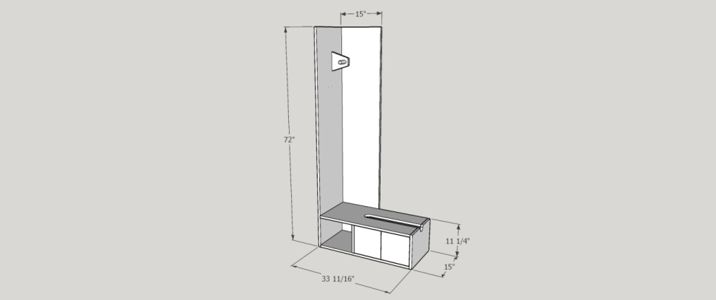
 | KD-0401 |  | MDF / PLACAGE NOYER | 70 | 0 | 6 | 0 | 529.99 $ | - $
 |  |  | blanc/naturel

 | KD-0402 |  | noir/naturel | 70 | 0 | 6 | 0 | 529.99 $ | - $

QUANTITÉ TOTALE |  | NOTE: |  |  | POIDS TOTAL |  | CUBAGE TOTAL |  | MONTANT TOTAL

0 |  |  |  |  | 0 |  | 0 | TOTAL | - $
 |  |  |  |  |  |  |  | TPS | - $
 |  |  |  |  |  |  |  | TVQ | - $
 |  |  |  |  |  |  |  |  | - $

 |  | SIGNATURE

